業務フロー
システム名 |  |  | システム種別 |  | 基本設計書 |  | 作成者 | 作成日 | 更新者 | 更新日 | 版数
POSサーバー |  |  | POSサーバ |  |  |  | DuNT | 2023-06-07 | DuNT | 2024-09-04 | 0.2

機能カテゴリー |  | 16_保留・保留解除 |  | 項目 |  | 概要設計 | 業務フロー

 | ●1_自動釣銭機

●●
画面表示
●●
モーダル表示

●●
処理機能
本来なら、処理内で分岐もあるとは思いますが、今回は、分岐処理についても、一括で処理機能と定義しています。
●●
音声ファイル

 | ●1_レジ周辺機器

セカンドディスプレイ
●●
セカンドディスプレイ画面表示
スキャナー
●●
スキャナー

スキャナー
自動釣銭機
●●
自動釣銭機
プリンター
●●

磁気カードリーダー
磁気カードリーダー
エフケイシステム 両面双方向読み取り MJR-100

 | ●外部連携

●●
API連携
本来ならDBですが、DBの意味で使用しています。
●●
他の機能への連携

●●
端末内DB
設定関連などのDB
最新
ボタン名

最新
分岐・判定

●●
他の機能への連携

機能概要
システム名 |  |  | システム種別 |  | 基本設計書 |  | 作成者 | 作成日 | 更新者 | 更新日 | 版数
POSサーバー |  |  | POSサーバ |  |  |  | DuNT | 2024-08-07 | DuNT | 2024-09-04 | 0.2

機能カテゴリ |  | 16_保留・保留解除 |  | 項目 |  | 概要設計 | 機能概要

X1_メニュー機能
 | 16_保留・保留解除
 |  |  |  |  |  |  |  |  |  |  |  | 1
 |  |  |  |  |  |  |  |  |  |  |  | 2
 |  |  |  |  |  |  |  |  |  |  |  | 3
 |  |  |  |  |  |  |  |  |  |  |  | 4
 |  |  |  |  |  |  |  |  |  |  |  | 5
16_保留・保留解除
 |  |  |  |  |  |  |  |  |  |  |  | 6
 |  |  |  |  |  |  |  |  |  |  |  | 7
 |  |  |  |  |  |  |  |  |  |  |  | 8
 |  |  |  |  |  |  |  |  |  |  |  | 9
 |  |  |  |  |  |  |  |  |  |  |  | 10
SC1601
保留・保留解除一覧画面
フローでは、複数の対象店舗を選択できる。
初期化モードの画面では：
ユーザーが対象店舗を選択して「決定」ボタンをタッチするまで、全ての入力項目と画面上のボタン（店舗選択エリアのボタンと項目を除く）を無効にする。
 |  |  |  |  |  |  |  |  |  |  |  | 11
 |  |  |  |  |  |  |  |  |  |  |  | 12
 |  |  |  |  |  |  |  |  |  |  |  | 13
 |  |  |  |  |  |  |  |  |  |  |  | 14
 |  |  |  |  |  |  |  |  |  |  |  | 15
 |  |  |  |  |  |  |  |  |  |  |  | 16
画面初期化
・「確定」ボタンをタッチすると、
+ 検索エリア：全ての入力項目を有効にする。
+保留・保留解除一覧エリアのボタン：無効 （クリアボタンを除く）
 |  |  |  |  |  |  |  |  |  |  |  | 17
 |  |  |  |  |  |  |  |  |  |  |  | 18
 |  |  |  |  |  |  |  |  |  |  |  | 19
 |  |  |  |  |  |  |  |  |  |  |  | 20
決定
 |  |  |  |  |  |  |  |  |  |  |  | 21
 |  |  |  |  |  |  |  |  |  |  |  | 22
*画面項目_検索エリア
▪検索区分：
1.全て - 全てを検索する。
2.保留 - 保留取引一覧を検索する
3. 保留解除 - 保留解除取引一覧を検索する。
▪レシートNo：数字の最大4桁を入力可能とする。
▪レジNo：数字の最大4桁を入力可能とする。
▪ 検索するために日時の範囲を入力可能とする。
*画面項目_一覧表示エリア
一覧表示情報表は以下の列が含まれている。
・印刷列: 保留・保留解除の各アイテムを選択して印刷可能とする。印刷ヘッダーのチェックボックス：全選択・全解除可能とする。
・区分列：保留又は保留解除の区分を表示する
・店舗列：店舗情報を「店舗コード: 店舗名称」形式で表示する。
・「レシートNo」列：保留・保留解除のレシートNoを表示する。
・「レジNo」列：保留実行レジNoを表示する。
・保留日時列：保留実行日時を表示する。
・保留解除日時列：保留解除実行日時を表示する。保留が解除されていない場合、「ー」を表示する。
・更新者列：保留・保留解除実行従業員情報を表示する。システムによる自動保留解除の場合、「システムによる解除」テキストを表示する。
・レシート表示ビュー：選択されたレコードのレシートを表示する。
* アクション：
・検索ボタンをタッチすると、入力された条件でリストを検索する。
・「クリア」ボタンをタッチすると、一覧と検索条件をクリアし、画面を初期モードに戻る。
・ヘッダーの印刷チェックボックスをタッチすると、一覧の全てレコードを選択・選択解除する。各レコードの印刷帳票を「レシート表示ビュー」に表示する。
・各アイテムのチェックボックスをタッチすると、印刷機能でそのレコードを選択または選択解除する。各レコードの印刷帳票を「レシート表示ビュー」に表示する。
・印刷ボタンをタッチすると、画面上で選択されているレシートを印刷する。
Ctrl+F キーの組み合わせを使用し、キーワードを入力して画面上のテキストを検索できる。
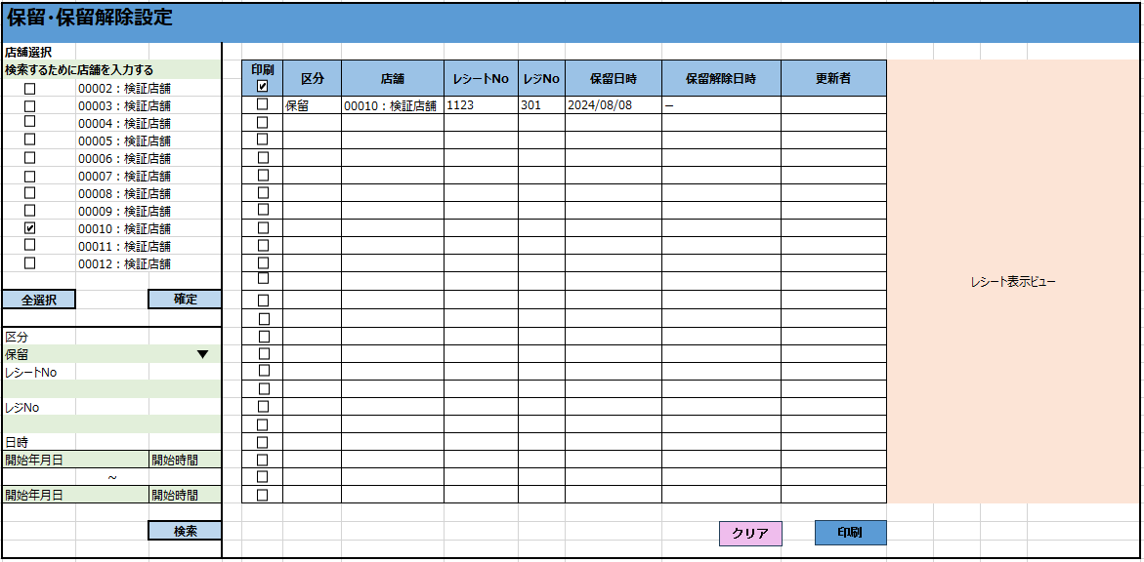
 |  |  |  |  |  |  |  |  |  |  |  | 23
 |  |  |  |  |  |  |  |  |  |  |  | 24
16
 |  |  |  |  |  |  |  |  |  |  |  | 25
 |  |  |  |  |  |  |  |  |  |  |  | 26
SC1601
保留・保留解除一覧画面
 |  |  |  |  |  |  |  |  |  |  |  | 27
 |  |  |  |  |  |  |  |  |  |  |  | 28
 |  |  |  |  |  |  |  |  |  |  |  | 29
 |  |  |  |  |  |  |  |  |  |  |  | 30
 |  |  |  |  |  |  |  |  |  |  |  | 31
 |  |  |  |  |  |  |  |  |  |  |  | 32
 |  |  |  |  |  |  |  |  |  |  |  | 33
 |  |  |  |  |  |  |  |  |  |  |  | 34
 |  |  |  |  |  |  |  |  |  |  |  | 35
 |  |  |  |  |  |  |  |  |  |  |  | 36
 |  |  |  |  |  |  |  |  |  |  |  | 37
 |  |  |  |  |  |  |  |  |  |  |  | 38
クリア
印刷
検索
 |  |  |  |  |  |  |  |  |  |  |  | 39
 |  |  |  |  |  |  |  |  |  |  |  | 40
 |  |  |  |  |  |  |  |  |  |  |  | 41
16
 |  |  |  |  |  |  |  |  |  |  |  | 42
KN1601
保留・保留解除一覧取得機能
AP1601
保留・保留解除一覧
 |  |  |  |  |  |  |  |  |  |  |  | 43
 |  |  |  |  |  |  |  |  |  |  |  | 44
 |  |  |  |  |  |  |  |  |  |  |  | 45
 |  |  |  |  |  |  |  |  |  |  |  | 46
 |  |  |  |  |  |  |  |  |  |  |  | 47
 |  |  |  |  |  |  |  |  |  |  |  | 48
 |  |  |  |  |  |  |  |  |  |  |  | 49
16
 |  |  |  |  |  |  |  |  |  |  |  | 50
 |  |  |  |  |  |  |  |  |  |  |  | 1
 |  |  |  |  |  |  |  |  |  |  |  | 2
KN1601
保留・保留解除一覧出力機能
 |  |  |  |  |  |  |  |  |  |  |  | 3
AP1602
保留・保留解除出力
 |  |  |  |  |  |  |  |  |  |  |  | 4
 |  |  |  |  |  |  |  |  |  |  |  | 5
 |  |  |  |  |  |  |  |  |  |  |  | 6
 |  |  |  |  |  |  |  |  |  |  |  | 7
 |  |  |  |  |  |  |  |  |  |  |  | 8
 |  |  |  |  |  |  |  |  |  |  |  | 9
 |  |  |  |  |  |  |  |  |  |  |  | 10
 |  |  |  |  |  |  |  |  |  |  |  | 11
 |  |  |  |  |  |  |  |  |  |  |  | 12
 |  |  |  |  |  |  |  |  |  |  |  | 13

画面イメージ
保留・保留解除設定

店舖選択
検索するために店舗を入力する |  |  | 印刷 | 区分 | 店舗 | レジNo | レシートNo | 保留日時 | 保留解除日時 | 更新者 | レシート表示ビュー | 区分
 | 00002：検証店舗 |  |  |  |  |  |  |  |  |  |  | 全て
 | 00003：検証店舗 |  |  | 保留 | 00010：検証店舗 | 301 | 1123 | 2024-08-08 | ー |  |  | 保留
 | 00004：検証店舗 |  |  |  |  |  |  |  |  |  |  | 保留解除
 | 00005：検証店舗
 | 00006：検証店舗
 | 00007：検証店舗
 | 00008：検証店舗
 | 00009：検証店舗
 | 00010：検証店舗
 | 00011：検証店舗
 | 00012：検証店舗

全選択 |  | 確定

区分
保留
レシートNo

レジNo

日時
開始年月日 |  | 開始時間
 | ~
終了年月日 |  | 終了時間
クリア
印刷
 |  | 検索

